对账
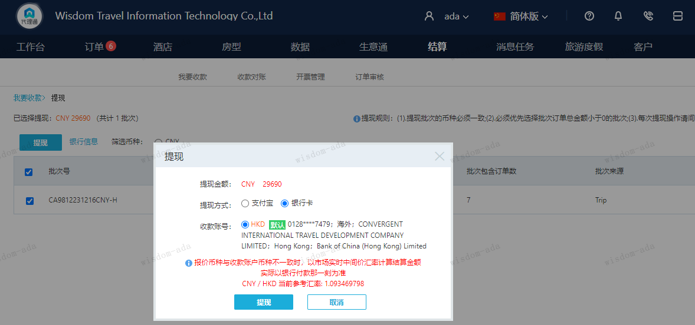
订单号 | 入住日期 | 离店日期 | 应收 |  |  |  | ，
999226735023922 | 2023-12-01 | 2023-12-02 | 1276 | 1276.00 | 3911178 | 0 | ，3911178 | 直采
999227110385105 | 2023-11-30 | 2023-12-04 | 6421 | 6421.00 | 4008715 | 0 | ，4008715 | 直采
999227319472947 | 2023-12-07 | 2023-12-09 | 3454 | 3454.00 | 4046956 | 0 | ，4046956 | 直采
999228329152070 | 2023-11-30 | 2023-12-07 | 5793 | 5793.00 | 4197048 | 0 | ，4197048 | 直采
999228417051703 | 2023-12-05 | 2023-12-06 | 1400 | 1400.00 | 4234074 | 0 | ，4234074 | 直采
999228497482523 | 2023-12-04 | 2023-12-05 | 918 | 918.00 | 4264936 | 0 | ，4264936 | 直采
999228581813144 | 2023-12-08 | 2023-12-12 | 10428 | 10428.00 | 4302644 | 0 | ，4302644 | 直采

 |  |  | 29690

A231218104841481
CNY / HKD 当前参考汇率: 1.093469798
总计： 29690 CNY/ 32465.12 HKD

